상품제안서
라이트핏 벚꽃패턴 3단수동 암막양우산 | 상품코드: S45209

 |  |  |  |  |  |  | 02-713-8555 | www.synergygift.co.kr
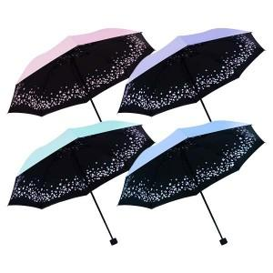

【상세/제작정보】 | <p><span style="font-size: 14pt;">※ 종이케이스 추가시 1박스 50개입 / 박스당 5,000원(VAT별도) 발생 됩니다.</span></p>

【인쇄/포장옵션】 | 실크, 레이저, 원단 실크1도 / 포장지포장

【공급단가】 | 수량 | 50~ | 100~ | 300~ | 1,000~ | 3,000~
*VAT별도 | 단가 | 6,630원 | 6,270원 | 5,960원 | 5,810원 | 5,710원

【상품 URL】 | https://www.synergygift.co.kr:443/src/goods_detail.php?gdno=45209

